S.Ecuaciones
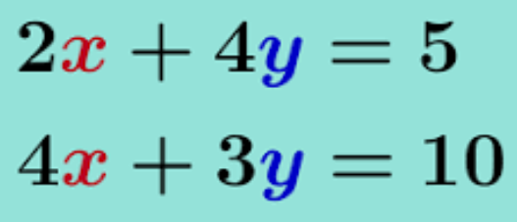
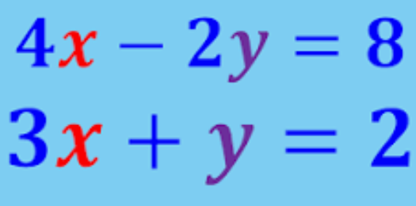

 | X | Y |  |  |  |  | X | Y
 | 2 | 4 | 5 |  |  |  | 4 | -2 | 8
 | 4 | 3 | 10 |  |  |  | 3 | 1 | 2

 | MATRIZ INVERSA |  |  |  |  |  | MATRIZ INVERSA
 | -0.3 | 0.4 |  |  |  |  | 0.1 | 0.2
 | 0.4 | -0.2 |  |  |  |  | -0.3 | 0.4

X | 2.5 |  |  |  |  | X | 1.2
Y | 0 |  |  |  |  | Y | -1.6

 | GENERE LA ECUACIÓN Y CALCULE LAS CORRIENTES QUE PASAN POR EL SISTEMA

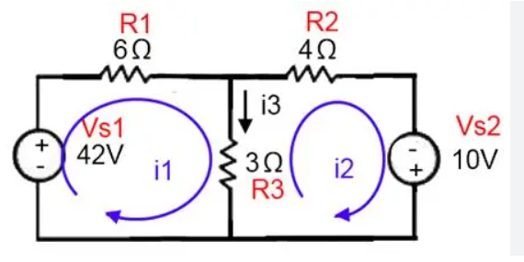

 |  |  | I1 | I2
 |  |  | 9 | -3 | 42
 |  |  | -3 | 7 | 10

 |  |  | Matriz inversa
 |  |  | 0.12962962963 | 0.055555555556
 |  |  | 0.055555555556 | 0.16666666667

 |  | I1 | 6
 |  | I2 | 4

3X3
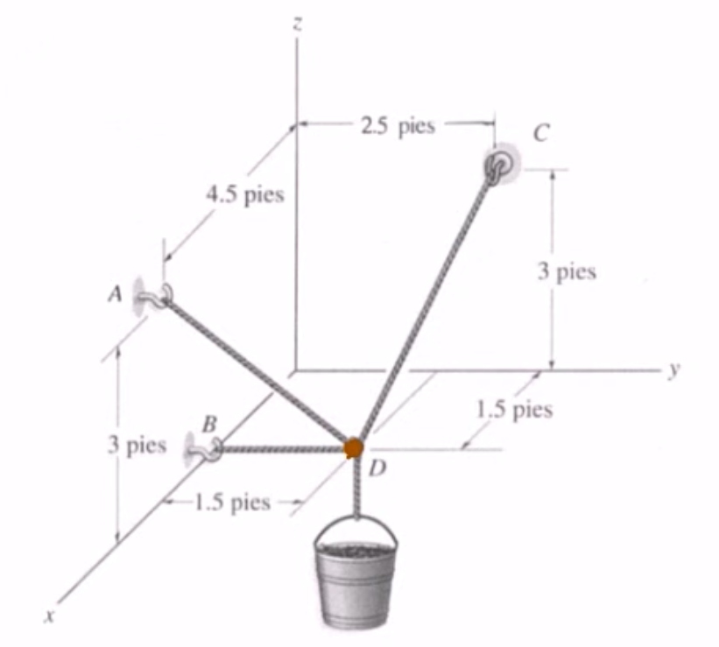
 | X | Y | Z
A | 4.5 | 0 | 3
B | 1.5 | 0 | 0 |  |  | F DC | F DB | F DA | W
C | 0 | 2.5 | 3 |  | X | -0.42857142857 | 0 | 0.66666666667 | 0
D | 1.5 | 1.5 | 0 |  | Y | 0.28571428571 | -1 | -0.33333333333 | 0
 |  |  |  |  | Z | 0.85714285714 | 0 | 0.66666666667 | 1000

DB | 0 | -1.5 | 0 | 1.5
DB | 0 | -1 | 0 |  |  | MATRIZ INVERSA

DC | -1.5 | 1 | 3 | 3.5 | X | -0.77777777778 | 0 | 0.77777777778
DC | -0.43 | 0.29 | 0.86 |  | Y | -0.55555555556 | -1 | 0.055555555556
 |  |  |  |  | Z | 1 | 0 | 0.5
DA | 3 | -1.5 | 3 | 4.5
DA | 0.67 | -0.33 | 0.67

W | 0 | 0 | -1000 | 1000 | F DC | 777.78 | LB
 |  |  |  |  | F DB | 55.56 | LB
 |  |  |  |  | F DA | 500.00 | LB

Calculo de Centroide
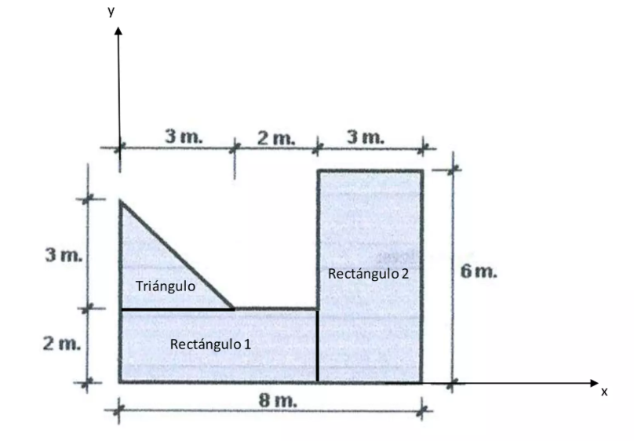
 |  |  |  |  | Genera la primera hoja de calculo, Se necesita el centroide y la Intercia.
 |  |  |  |  |  |  |  |  |  |  |  |  |  | FIGURAS
 |  |  |  |  |  |  |  |  |  |  |  |  |  | RECTANGULO
 |  |  |  |  |  |  |  |  |  |  |  |  |  | TRIANGULO
 |  |  |  |  |  |  |  |  |  |  |  |  |  | CIRCULO
 |  |  |  |  |  |  |  |  |  |  |  |  |  | SEMICIRCULO

 | alineado en x? | alineado en y? | x extremo | y extremo | b // r | h | X | Y | A | AX | AY | Ixx | dy | Ix
RECTANGULO | SI | SI | 8 | 5 | 5 | 2 | 2.5 | 1 | 10 | 25 | 10 | 3.3333333333 | 1.3846153846 | 22.504930966
RECTANGULO | SI | NO | 8 | 5 | 3 | 6 | 6.5 | 3 | 18 | 117 | 54 | 54 | -0.61538461538 | 60.816568047
TRIANGULO | NO | SI | 8 | 5 | 3 | 3 | 1 | 3 | 4.5 | 4.5 | 13.5 | 2.25 | -0.61538461538 | 3.9541420118
 |  |  |  |  |  |  |  |  | 32.5 | 146.5 | 77.5 |  |  | 87.275641026

 |  |  |  |  |  |  |  |  | Xc | 4.5076923077

 |  |  |  |  |  |  |  |  | Yc | 2.3846153846

 |  |  |  |  | b // r | h | X | Y | A | AX | AY | Ixx | dy | Ix
 |  |  |  | RECTANGULO | 5 | 1 | 2.5 | 0.5 | 5 | 12.5 | 2.5 | 0.41666666667 | 1.5 | 11.666666667
 |  |  |  | RECTANGULO | 1 | 5 | 0.5 | 3.5 | 5 | 2.5 | 17.5 | 10.416666667 | -1.5 | 21.666666667

 |  |  |  |  |  |  |  |  | 10 | 15 | 20 |  |  | 33.333333333

 |  |  |  |  |  |  |  |  | Xc | 1.5

 |  |  |  |  |  |  |  |  | Yc | 2

